상품제안서
천연고무칼라 마우스패드 270×220mm | 상품코드: S28977

 |  |  |  |  |  |  | 02-713-8555 | www.synergygift.co.kr
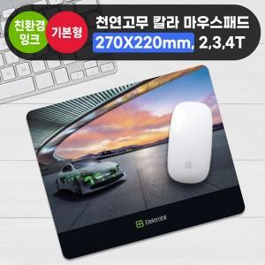

【상세/제작정보】

【인쇄/포장옵션】 | 풀칼라 / OPP(비닐)

【공급단가】 | 수량 | 100~ | 300~ | 500~ | 1,000~ | 3,000~
*VAT별도 | 2T | 1,950원 | 1,600원 | 1,370원 | 1,140원 | 1,030원
 | 3T | 2,140원 | 1,790원 | 1,560원 | 1,320원 | 1,200원
 | 4T | 2,400원 | 2,040원 | 1,810원 | 1,560원 | 1,430원

【상품 URL】 | https://www.synergygift.co.kr:443/src/goods_detail.php?gdno=28977

